Sheet1
NooMi出货单
订单日期：2023-12-14 |  |  |  |  | 出货日期：2023-12-15
序号 | 编号 | 图片 | 尺寸 | 名称 | 颜色 | 数量 | 单位 | 单价 | 金额 | 备注
1 | 684186 | 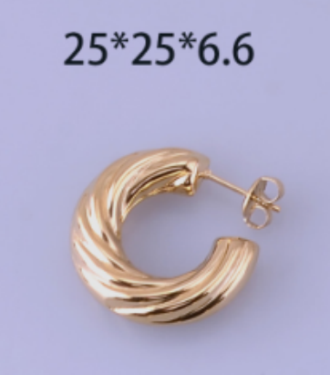 | 25*25*6.6 | 不锈钢耳环 | 14K金 | 12 | 对 | ￥18.00 | ￥216.00
2 | 684194 | 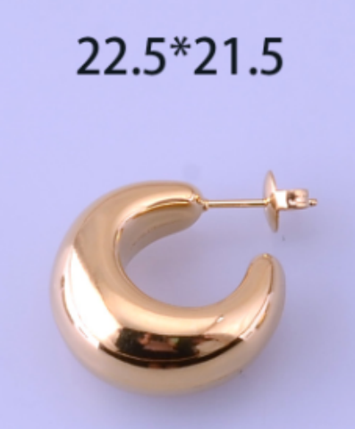 | 22.5*21.5 | 不锈钢耳环 | 14K金 | 12 | 对 | ￥18.00 | ￥216.00
3 | 684189 | 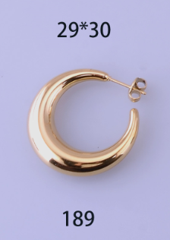 | 29*30 | 不锈钢耳环 | 14K金 | 12 | 对 | ￥20.00 | ￥240.00
4 | 684198 | 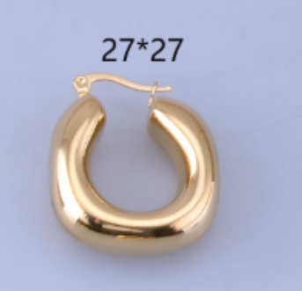 | 27*27 | 不锈钢耳环 | 14K金 | 12 | 对 | ￥20.00 | ￥240.00
5 | 684201 | 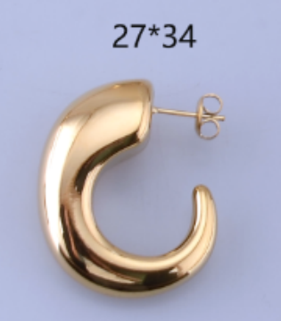 | 27*34 | 不锈钢耳环 | 14K金 | 12 | 对 | ￥20.00 | ￥240.00
6 | 684197 | 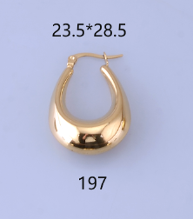 | 23.5*28.5 | 不锈钢耳环 | 14K金 | 12 | 对 | ￥18.00 | ￥216.00
7 | 684195 | 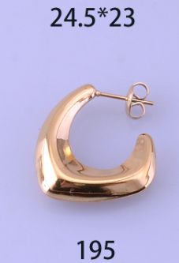 | 24.5*23 | 不锈钢耳环 | 14K金 | 12 | 对 | ￥18.00 | ￥216.00
8 | 684301 | 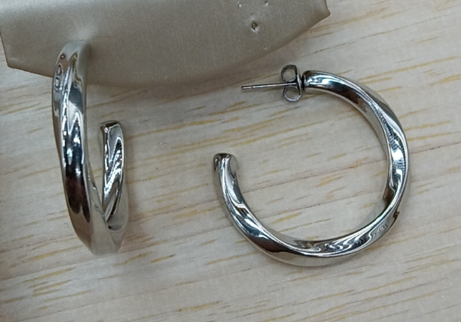 | 34*30*4 | 不锈钢耳环 | 钢色 | 12 | 对 | ￥15.00 | ￥180.00
9 | 684302 | 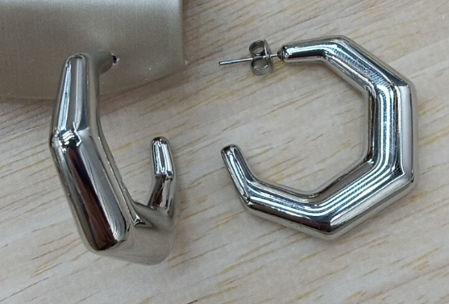 | 35*32*11 | 不锈钢耳环 | 钢色 | 12 | 对 | ￥18.00 | ￥216.00
10 | 684302 | 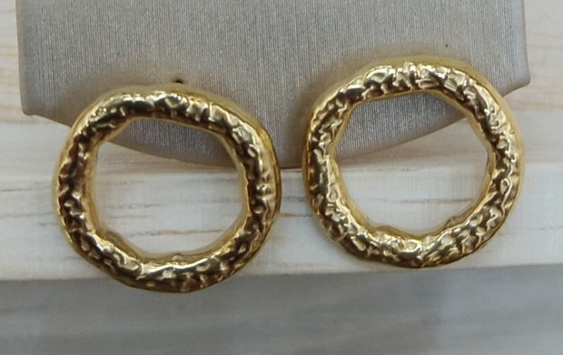 | 15*16 | 不锈钢耳环 | 14K金 | 12 | 对 | ￥8.00 | ￥96.00
 |  |  |  |  |  |  |  |  | ￥2,076.00

